Invoice Others wt Tax or Wo Tax
A. Tampilan View Invoice Others (With Tax Or Without Tax) di Odoo

 | Note :

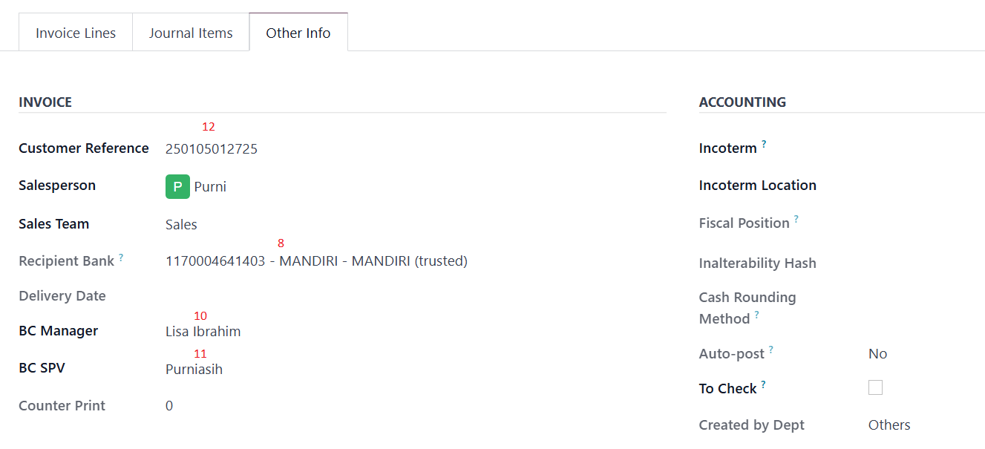

 | - Kode depan Invoice adalah INVOT untuk yang dengan Tax dan Journal yang dipakai ada Invoice Other with Tax, sedangkan yang tanpa tax kode depan Invoice adalah INVOW dengan journal adalah Invoice Other wo Tax - Dan untuk alamat Invoice ambilnya dari master customer kalau Invoice address customer diisi dimaster customer maka ambil dari Invoice address yang ada dimaster customer tetapi kalau tidak maka ambil alamat yang kantor yang dimaster customer

B. Contoh Cetakan Invoice Others
 | 1. With Tax

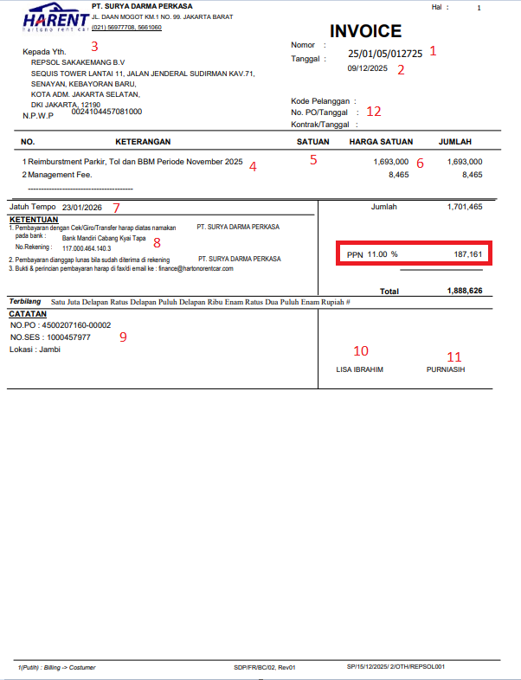

 | 2. Without Tax

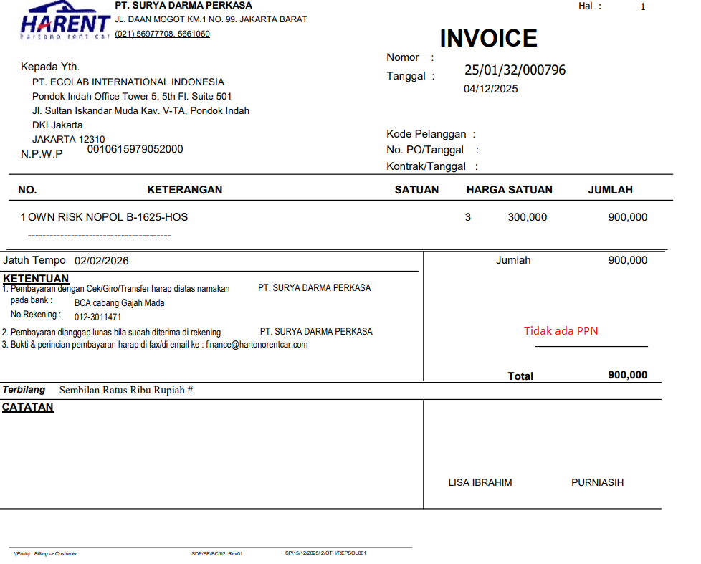

 | Note :
 | - Untuk kolom satuan itu bisa ditampilkan dan bisa tidak ditampilkan - Dan yang membedakan dengan Tax dan tanpa Tax adalah munculnya PPN dan tidak

